termek
Munkaszám, megrendelő:
Sorsz | Alkatrész neve | Anyag megnev |  |  |  | ÉLZÁRÁS |  |  |  | Megjegyzés | Lap anyag menny
 |  |  | Hossz | Szél. | Me. | E | H | J | B
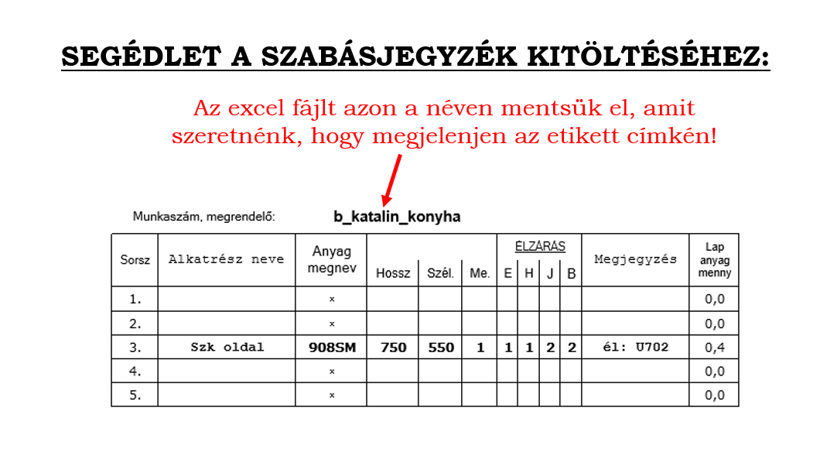
1. |  |  |  |  |  |  |  |  |  |  | 0.0
2. |  |  |  |  |  |  |  |  |  |  | 0.0
3. |  |  |  |  |  |  |  |  |  |  | 0.0
4. |  |  |  |  |  |  |  |  |  |  | 0.0
5. |  |  |  |  |  |  |  |  |  |  | 0.0
6. |  |  |  |  |  |  |  |  |  |  | 0.0
7. |  |  |  |  |  |  |  |  |  |  | 0.0
8. |  |  |  |  |  |  |  |  |  |  | 0.0
9. |  |  |  |  |  |  |  |  |  |  | 0.0
10. |  |  |  |  |  |  |  |  |  |  | 0.0
11. |  |  |  |  |  |  |  |  |  |  | 0.0
12. |  |  |  |  |  |  |  |  |  |  | 0.0
13. |  |  |  |  |  |  |  |  |  |  | 0.0
14. |  |  |  |  |  |  |  |  |  |  | 0.0
15. |  |  |  |  |  |  |  |  |  |  | 0.0
16. |  |  |  |  |  |  |  |  |  |  | 0.0
17. |  |  |  |  |  |  |  |  |  |  | 0.0
18. |  |  |  |  |  |  |  |  |  |  | 0.0
19. |  |  |  |  |  |  |  |  |  |  | 0.0
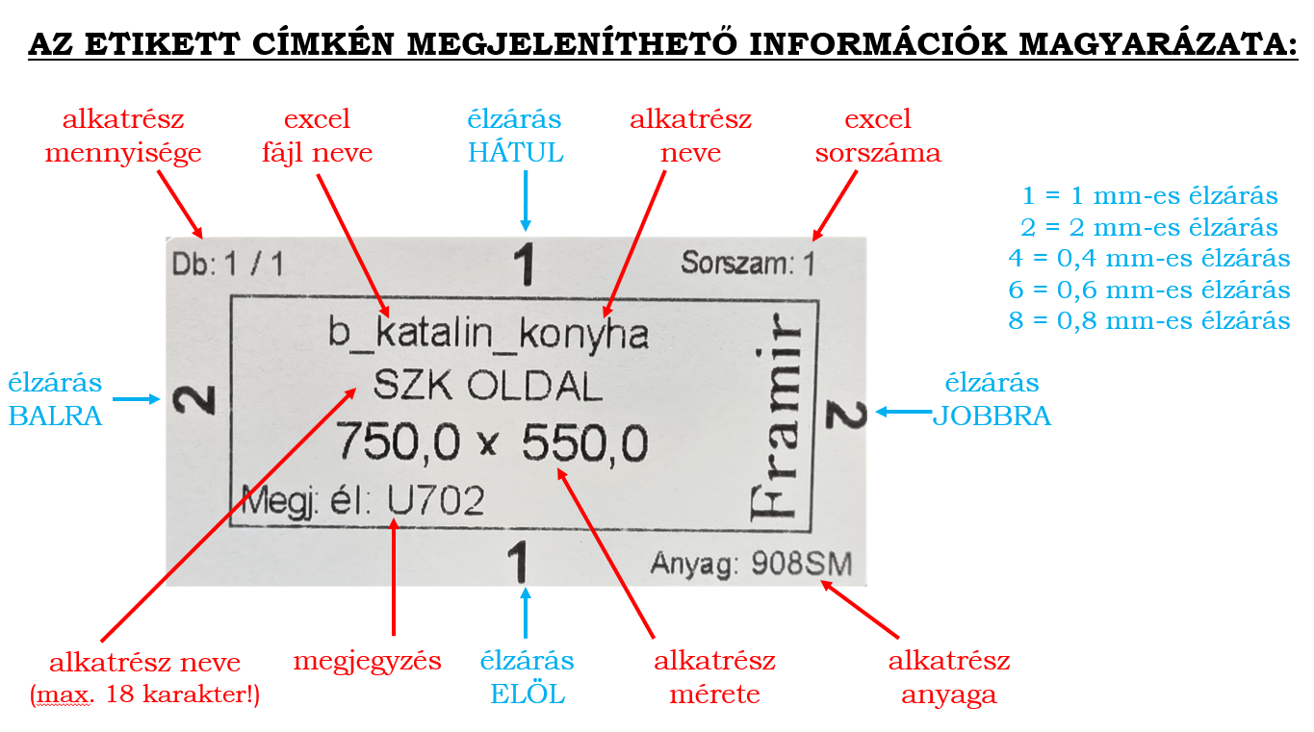
20. |  |  |  |  |  |  |  |  |  |  | 0.0
21. |  |  |  |  |  |  |  |  |  |  | 0.0
22. |  |  |  |  |  |  |  |  |  |  | 0.0
23. |  |  |  |  |  |  |  |  |  |  | 0.0
24. |  |  |  |  |  |  |  |  |  |  | 0.0
25. |  |  |  |  |  |  |  |  |  |  | 0.0
26. |  |  |  |  |  |  |  |  |  |  | 0.0
27. |  |  |  |  |  |  |  |  |  |  | 0.0
28. |  |  |  |  |  |  |  |  |  |  | 0.0
29. |  |  |  |  |  |  |  |  |  |  | 0.0
30. |  |  |  |  |  |  |  |  |  |  | 0.0
31. |  |  |  |  |  |  |  |  |  |  | 0.0
32. |  |  |  |  |  |  |  |  |  |  | 0.0
33. |  |  |  |  |  |  |  |  |  |  | 0.0
34. |  |  |  |  |  |  |  |  |  |  | 0.0
35. |  |  |  |  |  |  |  |  |  |  | 0.0
36. |  |  |  |  |  |  |  |  |  |  | 0.0
37. |  |  |  |  |  |  |  |  |  |  | 0.0
38. |  |  |  |  |  |  |  |  |  |  | 0.0
39. |  |  |  |  |  |  |  |  |  |  | 0.0
40. |  |  |  |  |  |  |  |  |  |  | 0.0
41. |  |  |  |  |  |  |  |  |  |  | 0.0
42. |  |  |  |  |  |  |  |  |  |  | 0.0
43. |  |  |  |  |  |  |  |  |  |  | 0.0
44. |  |  |  |  |  |  |  |  |  |  | 0.0
45. |  |  |  |  |  |  |  |  |  |  | 0.0
46. |  |  |  |  |  |  |  |  |  |  | 0.0
47. |  |  |  |  |  |  |  |  |  |  | 0.0
48. |  |  |  |  |  |  |  |  |  |  | 0.0
49. |  |  |  |  |  |  |  |  |  |  | 0.0
50. |  |  |  |  |  |  |  |  |  |  | 0.0
51. |  |  |  |  |  |  |  |  |  |  | 0.0
52. |  |  |  |  |  |  |  |  |  |  | 0.0
53. |  |  |  |  |  |  |  |  |  |  | 0.0
54. |  |  |  |  |  |  |  |  |  |  | 0.0
55. |  |  |  |  |  |  |  |  |  |  | 0.0
56. |  |  |  |  |  |  |  |  |  |  | 0.0
57. |  |  |  |  |  |  |  |  |  |  | 0.0
58. |  |  |  |  |  |  |  |  |  |  | 0.0
59. |  |  |  |  |  |  |  |  |  |  | 0.0
60. |  |  |  |  |  |  |  |  |  |  | 0.0
61. |  |  |  |  |  |  |  |  |  |  | 0.0
62. |  |  |  |  |  |  |  |  |  |  | 0.0
63. |  |  |  |  |  |  |  |  |  |  | 0.0
64. |  |  |  |  |  |  |  |  |  |  | 0.0
65. |  |  |  |  |  |  |  |  |  |  | 0.0
66. |  |  |  |  |  |  |  |  |  |  | 0.0
67. |  |  |  |  |  |  |  |  |  |  | 0.0
68. |  |  |  |  |  |  |  |  |  |  | 0.0
69. |  |  |  |  |  |  |  |  |  |  | 0.0
70. |  |  |  |  |  |  |  |  |  |  | 0.0
71. |  |  |  |  |  |  |  |  |  |  | 0.0
72. |  |  |  |  |  |  |  |  |  |  | 0.0
73. |  |  |  |  |  |  |  |  |  |  | 0.0
74. |  |  |  |  |  |  |  |  |  |  | 0.0
75. |  |  |  |  |  |  |  |  |  |  | 0.0
76. |  |  |  |  |  |  |  |  |  |  | 0.0
77. |  |  |  |  |  |  |  |  |  |  | 0.0
78. |  |  |  |  |  |  |  |  |  |  | 0.0
79. |  |  |  |  |  |  |  |  |  |  | 0.0
80. |  |  |  |  |  |  |  |  |  |  | 0.0
81. |  |  |  |  |  |  |  |  |  |  | 0.0
82. |  |  |  |  |  |  |  |  |  |  | 0.0
83. |  |  |  |  |  |  |  |  |  |  | 0.0
84. |  |  |  |  |  |  |  |  |  |  | 0.0
85. |  |  |  |  |  |  |  |  |  |  | 0.0
86. |  |  |  |  |  |  |  |  |  |  | 0.0
87. |  |  |  |  |  |  |  |  |  |  | 0.0
88. |  |  |  |  |  |  |  |  |  |  | 0.0
89. |  |  |  |  |  |  |  |  |  |  | 0.0
90. |  |  |  |  |  |  |  |  |  |  | 0.0
91. |  |  |  |  |  |  |  |  |  |  | 0.0
92. |  |  |  |  |  |  |  |  |  |  | 0.0
93. |  |  |  |  |  |  |  |  |  |  | 0.0
94. |  |  |  |  |  |  |  |  |  |  | 0.0
95. |  |  |  |  |  |  |  |  |  |  | 0.0
96. |  |  |  |  |  |  |  |  |  |  | 0.0
97. |  |  |  |  |  |  |  |  |  |  | 0.0
98. |  |  |  |  |  |  |  |  |  |  | 0.0
99. |  |  |  |  |  |  |  |  |  |  | 0.0
100. |  |  |  |  |  |  |  |  |  |  | 0.0

